Лист1
ИКССР-1.06
 | Размер 6,04 х 3,43 х 3,38 м
 | 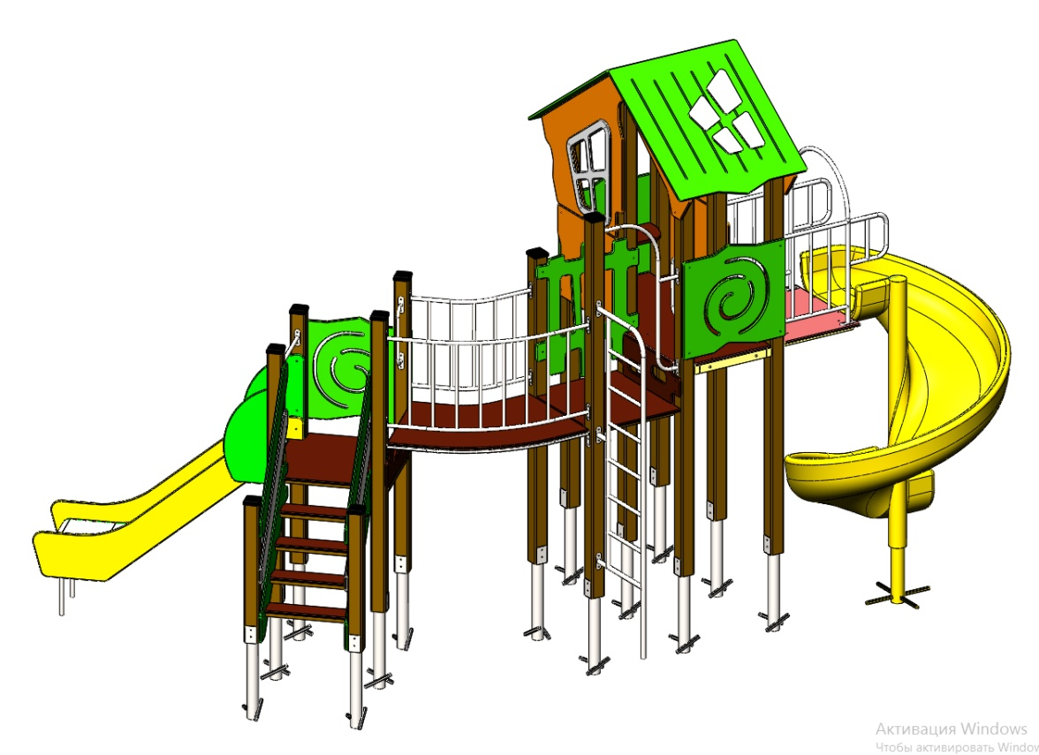 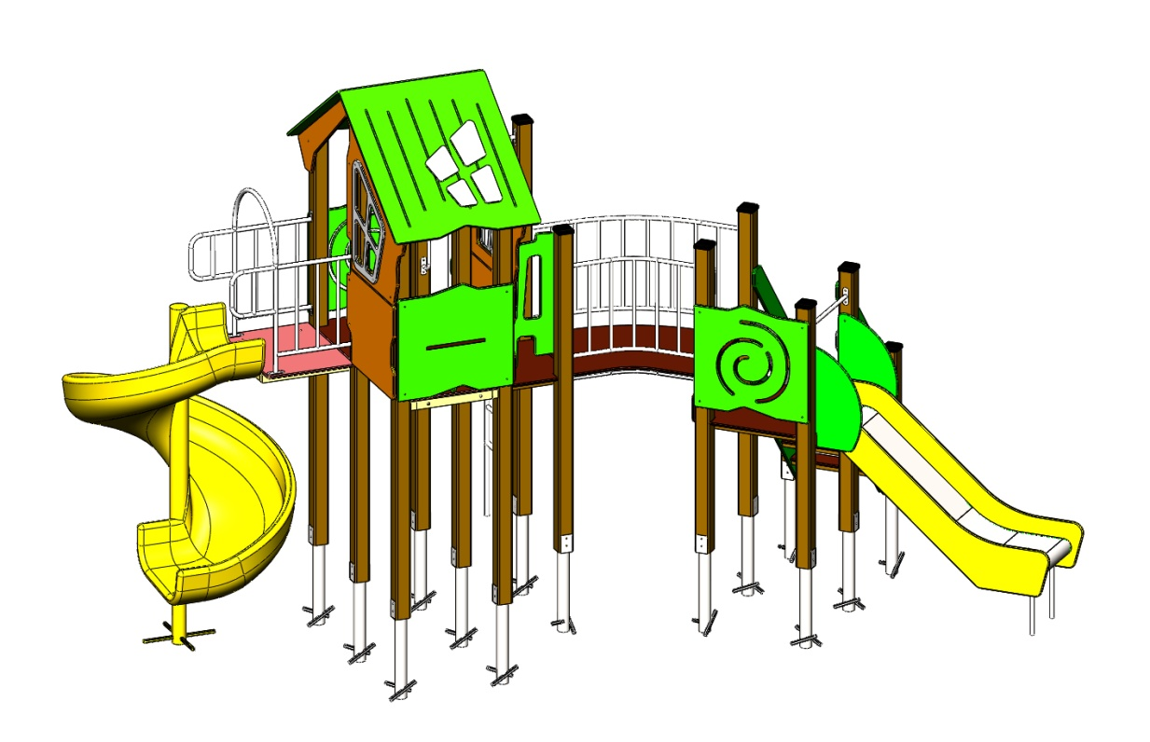 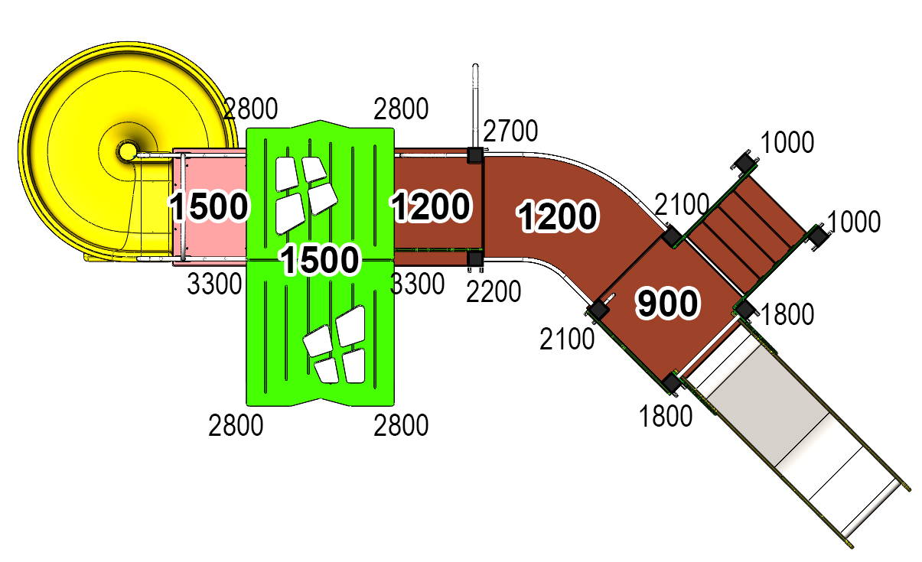

 | № п/п | Артикул | Наименование | Кол-во | Изображение | цвет | Длина, м | Ширина, м | Высота, м | Объем, м3 | Объем всего | Метизы крепления на 1 комплектующую | Заглушка м8-10 (крепеж к столбу) (на 1 комплектующую) | всего м8-10 | Заглушка м6 (крепеж фанеры между собой) | всего м6 | Меб. Болт М10х160 | Глухарь М10х100 | Глухарь М8х60 | Глухарь М8х80 | Меб. Болт М6х35 | Меб. Болт М6х40 | Меб. Болт М6х55 | Меб. Болт М6х75 | Меб. Болт М8х100
 | СТОЛБЫ
 | 1 | 0004ДБ | Столб (брус 100х100) 1000 мм | 2 |  | 8014 | 1 | 0.1 | 0.1 | 0.008 | 0.016
 | 2 | 0042ДБ | Столб (брус 100х100) 1800 мм | 2 |  | 8014 | 1.8 | 0.1 | 0.1 | 0.018 | 0.036
 | 3 | 0025ДБ | Столб (брус 100х100) 2100 мм | 2 |  | 8014 | 2.1 | 0.1 | 0.1 | 0.018 | 0.036
 | 4 | 0026ДБ | Столб (брус 100х100) 2200 мм | 1 |  | 8014 | 2.2 | 0.1 | 0.1 | 0.018 | 0.018
 | 5 | 0029ДБ | Столб (брус 100х100) 2700 мм | 1 |  | 8014 | 2.7 | 0.1 | 0.1 | 0.027 | 0.027
 | 6 | 0030ДБ | Столб (брус 100х100) 2800 мм | 4 |  | 8014 | 2.8 | 0.1 | 0.1 | 0.028 | 0.112
 | 7 | 0035ДБ | Столб (брус 100х100) 3300 мм | 2 |  | 8014 | 3.3 | 0.1 | 0.1 | 1.20 | 2.408
 | 8 | 0013МП | Закладная для столба 100х100 | 14 |  | 7047 | 0.075 | 0.075 | 0.26 | 0.001 | 0.020 | Шуруп (глухарь) 8х50 - 4 шт. Шайба м8 увел. - 4шт. | 4 | 56 |  | 0 |  |  | 42
 | ПЛОЩАДКИ |  |  |  |  |  |  |  |  |  | 0.000 |  |  | 0 |  | 0
 | 9 | 0003СБ | Площадка квадратная 800х800 мм (СБ) | 2 |  |  | 0.8 | 0.8 | 0.08 | 0.051 | 0.102 | Болт мебельный М8х180 - 4 шт. Шайба м8 увел.- 4 шт. Гайка м8 - 4 шт |  | 0 |  | 0 | 8
 | 10 | 0043СБ | Площадка 600х800 | 1 |  |  | 0.8 | 0.62 | 0.08 | 0.040 | 0.040 | Болт мебельный М8х180 - 4 шт. Шайба м8 увел.- 4 шт. Гайка м8 - 4 шт |  | 0 |  | 0 |  |  |  | 4
 | 11 | 0044СБ | Площадка двойная 1500х800 (СБ) | 1 |  |  | 1.51 | 1 | 0.08 | 0.121 | 0.121 | Болт мебельный М8х180 - 6 шт. Шайба м8 увел.- 6 шт. Гайка м8 - 6 шт |  | 0 |  | 0 | 4 | 4
ЛЕСТНИЦА 900 |  |  |  |  |  |  |  |  |  |  | 0.000 |  |  | 0 |  | 0
 | 12 | 000029 | Тетива (лестница 900) 1249 x 269 x 21 | 2 |  | 6018 | 0.8 | 0.98 | 0.021 | 0.016 | 0.033 | Шуруп (глухарь) 8х80 - 4 шт. Шайба м8 увел. - 4шт. | 4 | 8 |  | 0 |  |  |  | 8
 | 13 | 000023 | Ступень 600х150 600 x 150 x 18 | 4 |  | противоскользящая | 0.6 | 0.14 | 0.018 | 0.002 | 0.006 | Саморез по дереву 3.5х35 - 5 шт. |  | 0 |  | 0
 | 14 | 0006ДБ | Подступенок (доска 35х90х558) | 4 |  | 8014 | 0.035 | 0.09 | 0.558 | 0.002 | 0.007 | Шуруп (глухарь) 8х50 - 2 шт. Шайба м8 увел. - 2шт. | 2 | 8 |  | 0
 | 15 | 000030 | Перила (лестница 900) 1217 x 150 x 21 | 2 |  | 6018 | 0.8 | 0.95 | 0.021 | 0.00345 | 0.007 | Шуруп (глухарь) 8х80 - 4 шт. Шайба м8 увел. - 4шт. | 4 | 8 |  | 0 |  |  |  | 8
 | 16 | 000030 | Перила (лестница 900) 1217 x 150 x 21 | 2 |  | 7047 | 0.8 | 0.95 | 0.021 | 0.00345 | 0.007 | Шуруп (глухарь) 8х80 - 4 шт. Шайба м8 увел. - 4шт. | 4 | 8 |  | 0 |  |  |  | 8
 | 17 | 000186 | Панель ступени 800 x 300 x 18 | 1 |  | противоскользящая | 0.8 | 0.3 | 0.018 | 0.004 | 0.004 | Шуруп (глухарь) 8х80 - 4 шт. Шайба м8 увел. - 4шт. | 4 | 4 |  | 0 |  |  |  | 4
 | 18 | 002230 | Панель ступени-2 800 x 300 x 18 | 1 |  | противоскользящая | 0.8 | 0.3 | 0.018 | 0.004 | 0.004 | Шуруп (глухарь) 8х80 - 4 шт. Шайба м8 увел. - 4шт. | 4 | 4 |  | 0 |  |  |  | 4
 | ПЕРЕХОДНЫЕ МОСТЫ |  |  |  |  |  |  |  |  |  | 0.000 |  |  | 0 |  | 0
 | 19 | 0042МП | Каркас поворотного моста 45гр площадка 800 | 1 |  | 7047 | 1.35 | 0.88 | 0.1 | 0.119 | 0.119 | Шуруп (глухарь) 8х80 - 8 шт. Шайба м8 увел. - 8 шт. | 8 | 8 |  | 0 |  |  |  | 8
 | 20 | 000185 | Пол поворотного моста 45гр 1359 x 906 x 18 | 1 |  |  | 1.245 | 1.036 | 0.018 | 0.023 | 0.023 | Болт мебельный М6х80 - 6 шт. Шайба м8 увел. - 6 шт. Гайка м6 - 6 шт |  | 0 | 6 | 6
 | 20 | 0043МП | Перила внутренняя пов.моста 45гр площадка 800 | 1 | 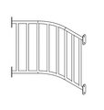 | 7047 | 0.79 | 0.16 | 0.72 | 0.091 | 0.091 | Шуруп (глухарь) 8х80 - 8 шт. Шайба м8 увел. - 8 шт. | 8 | 8 |  | 0 |  |  |  | 8
 | 21 | 0044МП | Перила внутренняя пов.моста 45гр площадка 800 | 1 |  | 7047 | 1.33 | 0.215 | 0.72 | 0.206 | 0.206 | Шуруп (глухарь) 8х80 - 8 шт. Шайба м8 увел. - 8 шт. | 8 | 8 |  | 0 |  |  |  | 8
 | ПАНЕЛИ |  |  |  |  |  |  |  |  |  | 0.000 |  |  | 0 |  | 0
 | 22 | 000161 | Окно верхнее 1.07 994 x 1210 x 21 | 2 |  | 2008 | 0.994 | 1.21 | 0.021 | 0.018 | 0.036 | Шуруп (глухарь) 8х80 - 5 шт. Шайба м8 увел. - 5 шт. | 5 | 10 |  | 0 |  |  |  | 10
 | 23 | 000157 | Рама окна, накл. на крышу 1.07 537 x 755 x 15 | 2 | 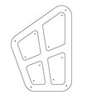 | 7047 | 0.755 | 0.537 | 0.015 | 0.006 | 0.012 | Болт мебельный М6х55 - 4 шт. Шайба м8 увел. - 4 шт. Гайка м6 - 4 шт |  | 0 | 4 | 8 |  |  |  |  |  |  | 24
 | 25 | 000164 | Панель нижняя 1.07 800 x 650 x 21 | 2 |  | 2008 | 0.8 | 0.65 | 0.021 | 0.008 | 0.016 | Шуруп (глухарь) 8х80 - 4 шт. Шайба м8 увел. - 4 шт. | 4 | 8 |  | 0 |  |  |  | 8
 | 26 | 000162 | Панель с пазом для сидушки 1.07 800 x 748 x 21 | 1 |  | 6018 | 0.8 | 0.748 | 0.021 | 0.009 | 0.009 | Шуруп (глухарь) 8х80 - 4 шт. Шайба м8 увел. - 4 шт. | 4 | 4 |  | 0 |  |  |  | 4
 | 27 | 000160 | Панель Спираль 1.07 800 x 748 x 21 | 2 |  | 6018 | 0.8 | 0.748 | 0.021 | 0.009 | 0.018 | Шуруп (глухарь) 8х80 - 4 шт. Шайба м8 увел. - 4 шт. | 4 | 8 |  | 0 |  |  |  | 8
 | 28 | 000163 | Боковина крыши двойн. домика 1.07 1023 x 271 x 21 | 2 |  | 2008 | 0.82 | 0.77 | 0.021 | 0.009 | 0.019 | Шуруп (глухарь) 8х80 - 2 шт. Шайба м8 увел. - 1 шт. | 2 | 4 |  | 0 |  |  |  | 6 |  | 2
 | 29 | 000158 | Крыша наклонная 1- 1.07 1000 x 1149 x 15 | 1 |  | 6018 | 1.15 | 1 | 0.015 | 0.014 | 0.014 |  |  | 0 |  | 0 |  |  |  |  | 4
 | 30 | 000159 | Крыша наклонная 2- 1.07 1000 x 1200 x 15 | 1 |  | 6018 | 1.2 | 1 | 0.015 | 0.014 | 0.014 |  |  | 0 |  | 0 |  |  |  |  | 4
 | 31 | 000187 | Панель Кривой забор 800 800 x 953 x 21 | 1 | 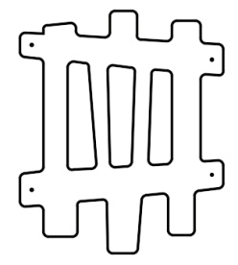 | 6018 | 0.8 | 0.95 | 0.021 | 0.016 | 0.016 | Шуруп (глухарь) 8х80 - 4 шт. Шайба м8 увел. - 4 шт. | 4 | 4 |  | 0 |  |  |  | 4
 | 32 | 000165 | Сидушка для панели с пазом 1.07 600 x 271 x 21 | 1 |  | 6018 | 0.62 | 0.268 | 0.021 | 0.003 | 0.003 |  |  | 0 |  | 0 |  |  |  | 2 |  | 2
 | 33 | 000039 | Подпорка сидушки 200 x 335 x 21 | 1 |  | 6018 | 0.335 | 0.2 | 0.021 | 0.001005 | 0.001 |  |  | 0 |  | 0 |  |  |  |  |  | 4
 | 34 | 0003МП | Уголок 55х55х40 | 14 |  | 7047 |  |  |  |  | 0.000 | Болт мебельный М6х35 - 2 шт. Шайба м8 увел. - 2 шт. Гайка м6 - 2 шт |  | 0 | 2 | 28
 | МЕТАЛЛ |  |  |  |  |  |  |  |  |  | 0.000 |  |  | 0 |  | 0
 | 35 | 0020МП | Перемычка 600мм | 3 |  | 7047 | 0.616 | 0.04 | 0.1 | 0.002 | 0.007 | Шуруп (глухарь) 8х80 - 4 шт. Шайба м8 увел. - 4 шт. | 4 | 12 |  | 0 |  |  |  | 12
 | 36 | 0023МП | Арка винтового спуска (площадка 600х800) | 1 |  | 7047 | 0.6 | 0.73 | 1.1 | 0.482 | 0.482 | Шуруп (глухарь) 8х80 - 8 шт. Шайба м8 увел. - 8 шт. | 8 | 8 | 8 | 8 |  |  |  | 8 |  |  |  | 4
 | 37 | 0021МП | Ручка скоба 400мм | 2 |  | 7047 | 0.52 | 0.12 | 0.04 | 0.002 | 0.005 | Шуруп (глухарь) 8х80 - 4 шт. Шайба м8 увел. - 4 шт. | 4 | 8 |  | 0 |  |  |  | 8
 | 38 | 0022МП | Арка-вход боковая 600мм | 1 |  | 7047 | 1.13 | 0.614 | 0.04 | 0.028 | 0.028 | Шуруп (глухарь) 8х80 - 6 шт. Шайба м8 увел. - 6 шт. | 6 | 6 |  | 0 |  |  |  | 6
 | 39 | 0027МП | Лесенка парус 1800 | 1 |  | 7047 | 1.85 | 0.57 | 0.04 | 0.042 | 0.042 | Шуруп (глухарь) 8х80 - 6 шт. Шайба м8 увел. - 6 шт. | 6 | 6 |  | 0 |  |  |  | 6
 | 40 | 0229МП | Закладная винтового спуска 1500 |  |  | 7047
 | 41 | 0237МП | Закладная под винтовой спуск |  |  | 7047
 | 42 | 0084МП | Поручень горки дуга (570mm) | 1 |  | 7047 |  |  |  |  |  |  |  |  |  | 0 |  |  |  |  | 4
11.004.000 Горка 600х1700 H=900 |  |  |  |  |  |  |  |  |  |  | 0.000 |  |  | 0 | 0 | 0
 | 43 | 0006СБ | Горка 600х1700 H=900 | 1 |  | 1023 |  | 1.7 | 1.9 | 0.000 | 0.000 | Шуруп (глухарь) 8х80 - 1 шт. Болт мебельный М6х45 - 1 шт. Шайба м8 увел. - 2 шт. Гайка м6 - 1 шт | 1 | 1 | 1 | 1 |  |  |  | 6
ПЛАСТИК |  |  |  |  |  |  |  |  |  |  | 0.000 |  |  | 0 |  | 0
 | 44 | 0209МП | Горка спиральная H=1500 | 1 |  | желтый | 2 | 1.5 | 1.5 | 4.500 | 4.500 |  | 3 | 3 |  | 0 |  |  |  |  |  |  |  |  | 4
 | 45 | КЧМ6КС | Заглушка К4М6КС | 48 |  | Черный | 0.027 | 0.027 | 0.016 | 0.000 | 0.001 |  |  | 0 |  | 0
 | 46 | КЧМ8КС | Заглушка К4М8КС | 202 |  | Черный | 0.036 | 0.036 | 0.023 | 0.000 | 0.006 |  |  | 0 |  | 0
 |  | КЧМ8КС | Заглушка К4М10КС | 16 |  | Черный | 0.036 | 0.036 | 0.023 | 0.000
 | 47 | 100-100.11КК | Заглушка 100-100.11КК | 8 |  | Черный | 0.09 | 0.09 | 0.044 | 0.000 | 0.003 |  |  | 0 |  | 0 |  |  | 8
 |  |  |  |  |  |  |  |  |  |  |  |  |  | 202 |  | 51 | 12 | 4 | 50 | 148 | 12 | 8 | 24 | 4 | 4

 |  |  |  |  |  |  |  |  |  |  |  |  |  |  |  |  | Меб. Болт М10х160 | Глухарь М10х100 | Глухарь М8х60 | Глухарь М8х80 | Меб. Болт М6х35 | Меб. Болт М6х40 | Меб. Болт М6х55 | Меб. Болт М6х75 | Меб. Болт М8х100
 |  | меб. Болт | М10х160 | 12
 |  |  | М8х100 | 4
 |  |  | М6х35 | 12
 |  |  | М6х40 | 8
 |  |  | М6х55 | 24
 |  |  | М6х75 | 4
 |  | глухарь | М10х100 | 4
 |  |  | М8х60 | 50
 |  |  | М8х80 | 148
 |  | шайба | М12 | 12
 |  |  | М10 | 16
 |  |  | М8 | 202
 |  |  | М6 | 48
 |  | гайка | М10 | 16
 |  |  | М8 | 4
 |  |  | М6 | 48
 |  | заглушка | К4М6КС | 48
 |  |  | К4М8КС | 202
 |  |  | К4М10КС | 16
 |  |  | 100-100.11КК | 8
 |  | уголок | 90гр | 14

